Matrix (10)
D. Bewertungsmatrix
Ausschreibung - Schirmmütze
V-26/0316

Modell a (Schirmmütze weiß) |  | Angebot 1 Bieter |  |  |  |  | Angebot 2 Bieter |  |  |  |  | Angebot 3 Bieter |  |  |  |  | Angebot 4 Bieter |  |  |  |  | Angebot 5 Bieter |  |  |  |  | Angebot 6 Bieter
Q - Qualität | Anteil in % | Punkte |  |  |  | Wichtung | Punkte |  |  |  | Wichtung | Punkte |  |  |  | Wichtung | Punkte |  |  |  | Wichtung | Punkte |  |  |  | Wichtung | Punkte |  |  |  | Wichtung
Q1 - Einhaltung Maße | 20 |  |  |  |  | 0 |  |  |  |  | 0 |  |  |  |  | 0 |  |  |  |  | 0 |  |  |  |  | 0 |  |  |  |  | 0
Q2 - Materialeinsatz | 30 |  |  |  |  | 0 |  |  |  |  | 0 |  |  |  |  | 0 |  |  |  |  | 0 |  |  |  |  | 0 |  |  |  |  | 0
Q3 - Verarbeitungsqualität | 30 |  |  |  |  | 0 |  |  |  |  | 0 |  |  |  |  | 0 |  |  |  |  | 0 |  |  |  |  | 0 |  |  |  |  | 0
Q6 - Funktionalität/Passform | 20 |  |  |  |  | 0 |  |  |  |  | 0 |  |  |  |  | 0 |  |  |  |  | 0 |  |  |  |  | 0 |  |  |  |  | 0
Summe | 100 | 0 |  |  |  | 0 | 0 |  |  |  | 0 | 0 |  |  |  | 0 | 0 |  |  |  | 0 | 0 |  |  |  | 0 | 0 |  |  |  | 0

Modell b (Schirmmütze blau)
Q - Qualität | Anteil in % | Punkte |  |  |  | Wichtung | Punkte |  |  |  | Wichtung | Punkte |  |  |  | Wichtung | Punkte |  |  |  | Wichtung | Punkte |  |  |  | Wichtung | Punkte |  |  |  | Wichtung
Q1 - Einhaltung Maße | 20 |  |  |  |  | 0 |  |  |  |  | 0 |  |  |  |  | 0 |  |  |  |  | 0 |  |  |  |  | 0 |  |  |  |  | 0
Q2 - Materialeinsatz | 30 |  |  |  |  | 0 |  |  |  |  | 0 |  |  |  |  | 0 |  |  |  |  | 0 |  |  |  |  | 0 |  |  |  |  | 0
Q3 - Verarbeitungsqualität | 30 |  |  |  |  | 0 |  |  |  |  | 0 |  |  |  |  | 0 |  |  |  |  | 0 |  |  |  |  | 0 |  |  |  |  | 0
Q6 - Funktionalität/Passform | 20 |  |  |  |  | 0 |  |  |  |  | 0 |  |  |  |  | 0 |  |  |  |  | 0 |  |  |  |  | 0 |  |  |  |  | 0
Summe | 100 | 0 |  |  |  | 0 | 0 |  |  |  | 0 | 0 |  |  |  | 0 | 0 |  |  |  | 0 | 0 |  |  |  | 0 | 0 |  |  |  | 0

Modell c
Q - Qualität | Anteil in % | Punkte |  |  |  | Wichtung | Punkte |  |  |  | Wichtung | Punkte |  |  |  | Wichtung | Punkte |  |  |  | Wichtung | Punkte |  |  |  | Wichtung | Punkte |  |  |  | Wichtung
Q1 - Einhaltung Maße | 20 |  |  |  |  | 0 |  |  |  |  | 0 |  |  |  |  | 0 |  |  |  |  | 0 |  |  |  |  | 0 |  |  |  |  | 0
Q2 - Materialeinsatz | 30 |  |  |  |  | 0 |  |  |  |  | 0 |  |  |  |  | 0 |  |  |  |  | 0 |  |  |  |  | 0 |  |  |  |  | 0
Q3 - Verarbeitungsqualität | 30 |  |  |  |  | 0 |  |  |  |  | 0 |  |  |  |  | 0 |  |  |  |  | 0 |  |  |  |  | 0 |  |  |  |  | 0
Q6 - Funktionalität/Passform | 20 |  |  |  |  | 0 |  |  |  |  | 0 |  |  |  |  | 0 |  |  |  |  | 0 |  |  |  |  | 0 |  |  |  |  | 0
Summe | 100 | 0 |  |  |  | 0 | 0 |  |  |  | 0 | 0 |  |  |  | 0 | 0 |  |  |  | 0 | 0 |  |  |  | 0 | 0 |  |  |  | 0
Summe |  |  |  |  |  | 0 |  |  |  |  | 0 |  |  |  |  | 0 |  |  |  |  | 0 |  |  |  |  | 0 |  |  |  |  | 0
nach Gewichtung % | 70 |  |  |  |  | 0 |  |  |  |  | 0 |  |  |  |  | 0 |  |  |  |  | 0 |  |  |  |  | 0 |  |  |  |  | 0

 |  | Angebot 1 Bieter |  |  |  |  | Angebot 2 Bieter |  |  |  |  | Angebot 3 Bieter |  |  |  |  | Angebot 4 Bieter |  |  |  |  | Angebot 5 Bieter |  |  |  |  | Angebot 6 Bieter
N - Nachhaltigkeit | Anteil in % | Punkte |  |  |  | Wichtung | Punkte |  |  |  | Wichtung | Punkte |  |  |  | Wichtung | Punkte |  |  |  | Wichtung | Punkte |  |  |  | Wichtung | Punkte |  |  |  | Wichtung
Komponentengewichtung |  | A | B1 | B2 | ZWS |  | A | B1 | B2 | ZWS |  | A | B1 | B2 | ZWS |  | A | B1 | B2 | ZWS |  | A | B1 | B2 | ZWS |  | A | B1 | B2 | ZWS
Oberstoff Schirmmütze Modell A: Polyesteranteil | 20 |  |  |  | 0 | 0 |  |  |  | 0 | 0 |  |  |  | 0 | 0 |  |  |  | 0 | 0 |  |  |  | 0 | 0 |  |  |  | 0 | 0
Oberstoff Schirmmütze Modell B und C : Polyesteranteil | 35 |  |  |  | 0 | 0 |  |  |  | 0 | 0 |  |  |  | 0 | 0 |  |  |  | 0 | 0 |  |  |  | 0 | 0 |  |  |  | 0 | 0
Oberstoff Schirmmütze Modell B und C: Baumwolleanteil | 35 |  |  |  | 0 | 0 |  |  |  | 0 | 0 |  |  |  | 0 | 0 |  |  |  | 0 | 0 |  |  |  | 0 | 0 |  |  |  | 0 | 0
Verpackung | 10 |  |  |  | 0 | 0 |  |  |  | 0 | 0 |  |  |  | 0 | 0 |  |  |  | 0 | 0 |  |  |  | 0 | 0 |  |  |  | 0 | 0
Summe |  |  |  |  |  | 0 |  |  |  |  | 0 |  |  |  |  | 0 |  |  |  |  | 0 |  |  |  |  | 0 |  |  |  |  | 0
nach Gewichtung % | 15 |  |  |  |  | 0 |  |  |  |  | 0 |  |  |  |  | 0 |  |  |  |  | 0 |  |  |  |  | 0 |  |  |  |  | 0

 |  | Angebot 1 Bieter |  |  |  |  | Angebot 2 Bieter |  |  |  |  | Angebot 3 Bieter |  |  |  |  | Angebot 4 Bieter |  |  |  |  | Angebot 5 Bieter |  |  |  |  | Angebot 6 Bieter
Lieferkonditionen (Li) | Anteil | Punkte |  |  |  | Wichtung | Punkte |  |  |  | Wichtung | Punkte |  |  |  | Wichtung | Punkte |  |  |  | Wichtung | Punkte |  |  |  | Wichtung | Punkte |  |  |  | Wichtung
Li1 Mindestabrufmenge | 45 |  |  |  |  | 0 |  |  |  |  | 0 |  |  |  |  | 0 |  |  |  |  | 0 |  |  |  |  | 0 |  |  |  |  | 0
Li2 Lieferzeit für den 1. Abruf | 20 |  |  |  |  | 0 |  |  |  |  | 0 |  |  |  |  | 0 |  |  |  |  | 0 |  |  |  |  | 0 |  |  |  |  | 0
Li3 Lieferzeit ab 2. Abruf | 35 |  |  |  |  | 0 |  |  |  |  | 0 |  |  |  |  | 0 |  |  |  |  | 0 |  |  |  |  | 0 |  |  |  |  | 0
Summe | 100 | 0 |  |  |  | 0 | 0 |  |  |  | 0 | 0 |  |  |  | 0 | 0 |  |  |  | 0 | 0 |  |  |  | 0 | 0 |  |  |  | 0
nach Gewichtung % | 15 |  |  |  |  | 0 |  |  |  |  | 0 |  |  |  |  | 0 |  |  |  |  | 0 |  |  |  |  | 0 |  |  |  |  | 0

Summe Leistungspunkte (L)
 |  |  |  |  |  | #VALUE! |  |  |  |  | #VALUE! |  |  |  |  | #VALUE! |  |  |  |  | #VALUE! |  |  |  |  | #VALUE! |  |  |  |  | #VALUE!

Gesamtangebotspreis (P) in €
 |  |  |  |  |  | #N/A |  |  |  |  | #N/A |  |  |  |  | #N/A |  |  |  |  | #N/A |  |  |  |  | #N/A |  |  |  |  | #N/A

Kennzahl (Z)

Rangfolge |  |  |  |  |  | Ausschluss |  |  |  |  | Ausschluss |  |  |  |  | Ausschluss |  |  |  |  | Ausschluss |  |  |  |  | Ausschluss |  |  |  |  | Ausschluss

Qualität (Q)

ausgezeichnet | 100 Punkte
sehr gut | 90
gut | 80
befriedigend | 70
unbefriedigend | < 70 Punkte

Ausschluss bei < 70 Punkten (Sobald ein Artikel in der vorstehenden Matrix weniger als 70 Punkte in der Qualitätsbewertung erhält, wird das gesamte Angebot ausgeschlossen!)

Nachhaltigkeit (N) | Produkt

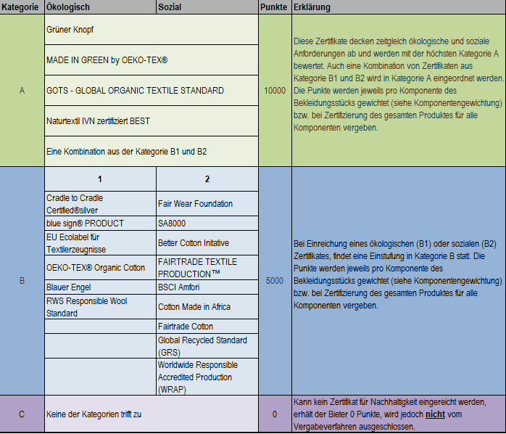

Lieferkonditionen (Li)

Schirmmütze
Li1 Mindestabrufmenge 400 Stück | entspricht 60 Punkte
geringere Menge | zzgl. 10 Punkte je 50 Stück, max. 100 Punkte
höhere Menge | abzügl. 10 Punkte je 50, Stück

Li2, durchschnittliche Lieferzeit für den 1. Abruf 18 Wochen | entspricht 60 Punkte
längere Lieferfrist | abzügl. 10 Punkte je KW
kürzere Lieferfrist | zzgl. 10 Punkte je KW, max. 100 Punkte

Li3, durchschnittliche Lieferzeit ab dem 2. Abruf 16 Wochen | entspricht 60 Punkte
längere Lieferfrist | abzügl. 10 Punkte je KW
kürzere Lieferfrist | zzgl. 10 Punkte je KW, max. 100 Punkte

